rpGraduation
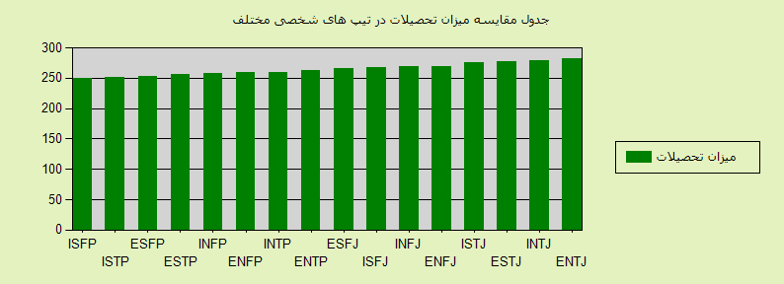
10/26/2014

جمع |  | بالای دکترا |  | دکترا |  | فوق لیسانس |  | لیسانس |  | فوق دیپلم |  | دیپلم |  | زیر دیپلم
نمره | تعداد | نمره | تعداد | نمره | تعداد | نمره | تعداد | نمره | تعداد | نمره | تعداد | نمره | تعداد | نمره | تعداد
281.37 | 6231 | 2.5 | 26 | 25.2 | 314 | 99.5 | 1550 | 126.05 | 2618 | 15.31 | 477 | 12.81 | 798 | 0 | 448 | ENTJ
278.82 | 7266 | 4.29 | 52 | 25.67 | 373 | 92.49 | 1680 | 126.01 | 3052 | 15.83 | 575 | 14.53 | 1056 | 0 | 478 | INTJ
277.82 | 26090 | 3.06 | 133 | 17.34 | 905 | 88.4 | 5766 | 138.6 | 12054 | 17.93 | 2339 | 12.48 | 3256 | 0 | 1637 | ESTJ
276.46 | 16284 | 3.65 | 99 | 22.91 | 746 | 85.21 | 3469 | 133.82 | 7264 | 16.78 | 1366 | 14.09 | 2295 | 0 | 1045 | ISTJ
269.9 | 12889 | 2.14 | 46 | 21.03 | 542 | 84.35 | 2718 | 128.06 | 5502 | 19.61 | 1264 | 14.71 | 1896 | 0 | 921 | ENFJ
269.31 | 10982 | 2.68 | 49 | 19.49 | 428 | 82.46 | 2264 | 131.23 | 4804 | 18.12 | 995 | 15.33 | 1684 | 0 | 758 | INFJ
267.31 | 23576 | 2.62 | 103 | 17.84 | 841 | 77.6 | 4574 | 134.44 | 10565 | 19.43 | 2290 | 15.38 | 3627 | 0 | 1576 | ISFJ
266.69 | 44280 | 2.06 | 152 | 15.58 | 1380 | 76.68 | 8488 | 138.23 | 20403 | 19.62 | 4343 | 14.52 | 6430 | 0 | 3084 | ESFJ
262.29 | 4251 | 3.25 | 23 | 23.88 | 203 | 87.7 | 932 | 116.16 | 1646 | 15.62 | 332 | 15.69 | 667 | 0 | 448 | ENTP
259.26 | 4632 | 6.09 | 47 | 21.59 | 200 | 82.64 | 957 | 116.65 | 1801 | 14.29 | 331 | 18.01 | 834 | 0 | 462 | INTP
259 | 8638 | 2.57 | 37 | 20.14 | 348 | 78.68 | 1699 | 124.2 | 3576 | 16.97 | 733 | 16.44 | 1420 | 0 | 825 | ENFP
257.65 | 6873 | 3.49 | 40 | 20.95 | 288 | 76.12 | 1308 | 121.56 | 2785 | 18.3 | 629 | 17.21 | 1183 | 0 | 640 | INFP
255.89 | 7313 | 3.28 | 40 | 19.55 | 286 | 80.84 | 1478 | 120.11 | 2928 | 15.26 | 558 | 16.83 | 1231 | 0 | 792 | ESTP
252.34 | 14448 | 1.87 | 45 | 16.96 | 490 | 72.48 | 2618 | 125.71 | 6054 | 18.65 | 1347 | 16.68 | 2410 | 0 | 1484 | ESFP
251.9 | 4832 | 3.97 | 32 | 18.73 | 181 | 74.75 | 903 | 119.02 | 1917 | 17.3 | 418 | 18.13 | 876 | 0 | 505 | ISTP
248.99 | 7292 | 2.22 | 27 | 17.76 | 259 | 68.95 | 1257 | 122.39 | 2975 | 19.61 | 715 | 18.05 | 1316 | 0 | 743 | ISFP
4234.99 | 205877 | 49.75 | 951 | 324.61 | 7784 | 1308.86 | 41661 | 2022.25 | 89944 | 278.63 | 18712 | 250.9 | 30979 | 0 | 15846 | جمع

